任务要求
一、任务要求
1.学生作答步骤进行分块； 2.对学生作答步骤块批改结果进行判断【正确、半对、错误】； 3.总结学生作答步骤块的错因【以步骤块为单位，指出当个步骤块最关键的错误】； 4.针对学生作答给一个总分【标答仅供参考】 5.思路分析：根据学生答题卡，对各小题学生思路进行分析。 6.块基础错因
二、任务标准
1、学生作答步骤块拆解 a.关键步骤块：是指在解决数学问题过程中，对得出最终结果起着决定性作用、且能够体现解题思路和方法的核心环节 b.关键步骤块和得分点的区别：一个关键步骤块中含有≥1个得分点
分类 | 拆解逻辑 |  | 例子
需要拆解 | 1、求解思路或者方法发生转变时，是关键步骤块拆分的关键（常见公式、定理、计算等之间切换） |  | 步骤1：根据韦达定理求解坐标关系
 |  |  | 步骤2：利用面积公式求解面积
 | 2、不同的变量求解，通常是不同的关键步骤块 |  | 步骤1：求a
 |  |  | 步骤2：求b
 | 3、分类讨论下，不同情况对应不同的关键步骤块（每种情况内需要单独看是否二次拆解） |  | 步骤1：直线斜率存在
 |  |  | 步骤2：直线斜率不存在
 | 4、多解题中，求解的结果+判断过程需要分开 |  | 步骤1：解得A的角度
 |  |  | 步骤2：根据边角关系得到A的度数范围，取舍得到A的最终结果
 | 5、解答题中①计算过程复杂，列式+计算得到结果分开算两个关键步骤块 ②计算过程简单或者没有计算的过程，列式和结果算1个关键步骤块
不可拆解 | 1、学生思路不明确时（大概率在瞎写），不明确的整体为一个关键步骤块
 | 2、抄题干不单独算关键步骤块
 | 3、解答题中，计算过程不单独算关键步骤块，必须和结果一起
 | 4、有明显因果逻辑的相邻步骤，可以算做一个关键步骤块 |  | 因为a<2且a为正整数
 |  |  | 所以a=1
2、块批改结果（3个）:判断步骤块内每一行的正误，①步骤块内每一行都正确→块批改结果：正确②步骤块内既有正确又有错误→块批改结果：半对③步骤块内每一行都错误→块批改结果：错误
行正误判断 | 定义
正确 | 正确 | 学生推理与计算过程完全正确且结论正确，依赖的前置步骤都正确
错误 | 笔误 | ①真实笔误：学生当前步骤中的算式或数值有少量疑似书写错误，这些算式或数值与学生后续步骤的内容明显有矛盾，而且学生后续步骤是正确的； ②部分书写不规范的情况 备注：结论处的笔误，算作错误。
 | 遗漏 | ①学生作答中遗漏了推出该结论必备的前置步骤 ②分类讨论中，遗漏了部分情况
 | 未完成 | 仅用于每个小题学生最后一个步骤。 ①学生当前步骤正确或笔误（依赖的前置步骤都正确），但未完成该小题的作答 ②仅抄题干、写序号、写解/证等无其他有效步骤，也视作未完成
 | 错误 | 非笔误错误（思路错误、计算错误、逻辑推导错误、结论错误等）
 |  | 前置步骤错误（学生当前步骤依赖的前置步骤存在非笔误的错误，导致当前步骤基于错误结论进行推导和计算）
3、人工错因： a.标注方式： 对学生作答拆解后的步骤块进行错因分析，若步骤块内有多处错误，指出优先级最高的错误【错因优先级：思路错误>题干条件处理错误>概念、公式、定理错误>计算、化简错误>遗漏=未完成>笔误】 b.详细情况：在保证正确性的情况下，尽可能明确的指出错误的根本原因 c.字数：15字最佳，可上下浮动5个字；不要超过20字。
错误类型 | 错因小类 | 错因标注（只提供描述方向，不需要一模一样） | 备注
正确 | 无 | 无
笔误 | 1、学生真实笔误 | ①XXX符号书写错误 | 指明出现错误的位置或所在式子
 |  | ②漏写下标、向量符号等
运算类错误 | 3、计算错误 | 解**方程/**不等式结果错误
 | 4、化简错误 | ***化简错误
连带 | 5、连带错误 | 上一题（步）**计算结果错误引起的 | ①同一个步骤块内，不指出
 |  |  | ②不同步骤块需要指出
未完成 | 6、未完成全部作答（含部分有效作答） | 未XXX | 简单概括后一步的步骤即可
 | 7、无有效作答（只有题号、抄题干等） | 未作答
思路错误 | 8、作答没有逻辑 | 引导正确思路（参考标答）
 | 9、证明过程混乱 | ***性质错误 | 常见于几何中的判定、性质定理
 | 10、​​条件转化错误 | 例：递推公式应该转化为等差数列 角相等得到对应直线平行 | 指明正确的转化
 | 11、解题方法/思路选错 | ①***有思路问题 ②***有思路问题，应*** ③***有问题 ④***有问题，***更好 | 指明错误的原因，或指导正确的方法： ①只指出错误（学生看见错误可以明确问题） ②错误不明确，需给出正确引导（应使用***） ③方法不同但正确，难度相当，只指出错误原因即可 ④方法不同但正确，难度差距很大，指出错误原因+简便方法引导（字数允许的情况下）
 | 12、跳步导致逻辑断层 | 证明（计算）过程跳步太多：遗漏求解***步骤
 | 13、分类讨论方向错误 | 讨论条件不符/错误
 | 14、分类讨论不完整 | 未分情况讨论：遗漏了***的情况
题干条件处理类错误 | 15、条件提取遗漏 | ***条件遗漏
 | 16、条件提取错误 | ***错误为***
 | 17、图表信息误读 | 图中***读错了
概念、公式、定理类错误 | 18、定义本质模糊 | **概念不正确
 | 19、定义混淆 | **与**的定义混淆
 | 20、定义的条件忽略 | 没有考虑**的条件 | 常见于定义域相关
 |  | **的条件错误
 | 21、公式记混 | ***公式写错
 | 22、公式的使用条件忽视 | ***的应用条件漏写
 | 23、定理记混 | **定理不清楚
 | 24、​定理的使用条件忽视 | **定理条件不全 | 常见于基本不等式等号成立条件
4.评分：针对学生作答给一个总分
5、思路总结
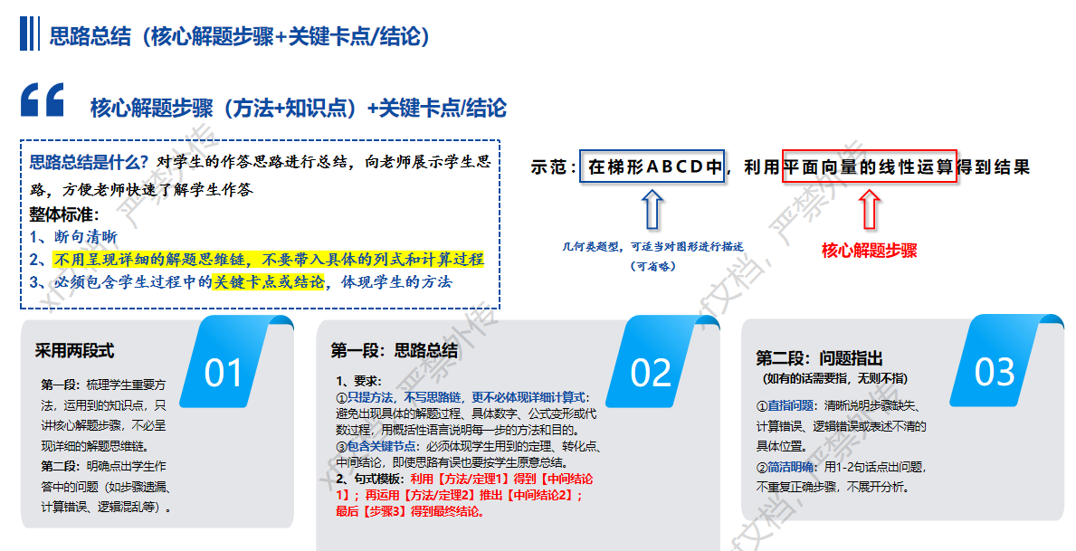

6、基础错因： 错因框架：错误场景/位置+错误归因+错误影响+引导启发 1. 基准错因含义：是针对学生解题过程中出现问题的一段自然可读的文本描述，需要明确说明错误场景 / 位置，剖析产生该问题的内在错误归因，阐述该问题带来的错误影响，并给出针对性的引导启发 2. 错因各板块含义 - 错误场景/位置【定位错误位置】：客观描述错误发生的载体与精确点位，仅描述位置信息，不开展行为描述、原因分析与后果推演。 - 错误归因【底层追因】：剖析学生产生错误操作的内在根源，从知识掌握、审题习惯、逻辑推理、运算规范等层面解释错误发生的本质 - 错误影响【影响范围】：阐述该错误行为直接引发的推导偏差，界定错误的波及范围，说明对局部步骤、后续推演、最终答案造成的影响。 - 引导启发【纠正方向】：基于本次错误，提供具有明确的订正思路 3. 错因基本要求 - 正确性：指出的问题，在数学概念、逻辑、计算上需要准确无误 - 具体性：指出的问题需要聚焦，可明确指出错误发生在解题过程的哪个具体环节 - 规范性：使用的术语、符号、表达方式需要符合数学学科的标准和惯例，不能出现不符合当前学科学段的用语

标注示例
题目 | 学生步骤行 | 学生作答 | 块批改结果 | 块错因 | 块基础错因 | 总分 | 学生得分 | 思路总结
 | 步骤1 |  | 半对 | 单调递增条件判断错误，指数应大于0 | 第2行单调递增条件翻译错误，幂函数单调递增等价于指数＞0，导致m计算过程错误，当行错误，但m数值正确不影响后续推导。 | 12 | 9 | 第（1）题 | 利用偶函数和递增函数性质，得到关于m的取值范围，并结合m为整数，得到最终结论；但单调递增条件判断错误

标答 | 步骤2 |  |  |  |  |  |  | 第（2）题 | 变形需正明的不等式并构造新函数y=ax²-4x-4,转化为恒成立问题，通过求解新函数对称轴，根据二次函数开口方向，分类讨论对称轴与定义域的关系，求出最大值，进而得到a的取值范围；但未考虑对称轴在定义域内的情况

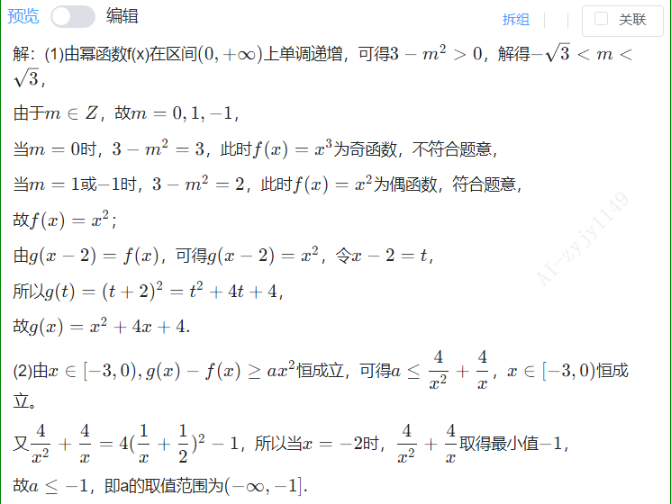

 | 步骤3 |  | 正确

 | 步骤4 | 

学生答题卡 | 步骤5 | 

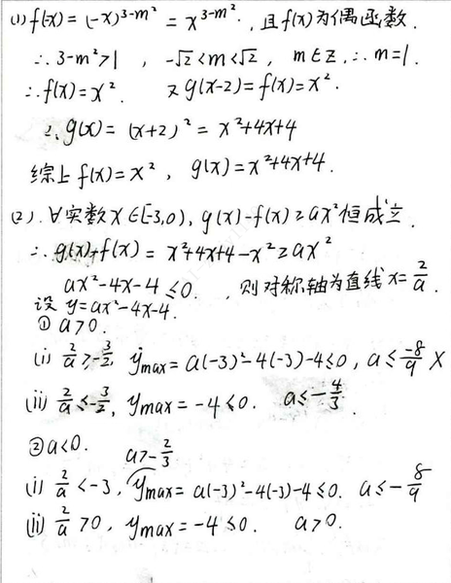

 | 步骤6 |  | 正确

 | 步骤7 | 

 | 步骤8 | 

 | 步骤9 | 

 | 步骤10 |  | 正确

 | 步骤11 | 

 | 步骤12 | 

 | 步骤13 |  | 半对 | 未考虑对称轴在定义域内的情况 | 第15行分类讨论情况缺失，未考虑对称轴在定义域内的情况，导致结论不完整，根据对称轴讨论二次函数最值时，需要考虑对称轴在定义域内的情况。

 | 步骤14 | 

 | 步骤15 | 

第1题
题目 | 学生步骤行 | 学生作答 | 块批改结果 | 块错因 | 块基础错因 | 总分 | 学生得分 | 思路总结
 | 步骤1 |  |  |  |  | 12 |  | 第（1）题

标答 | 步骤2 |  |  |  |  |  |  | 第（2）题

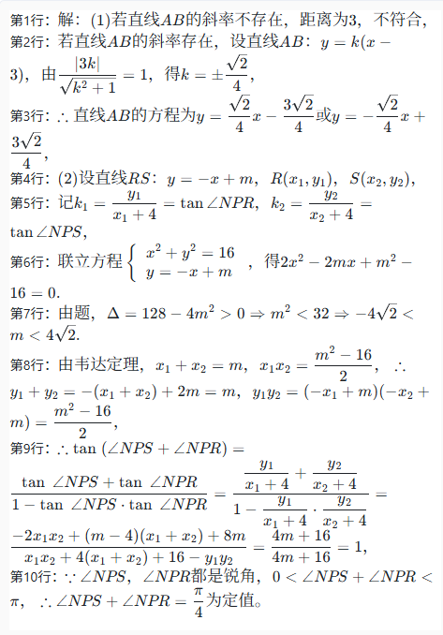

 | 步骤3

 | 步骤4

 | 步骤5

 | 步骤6

 | 步骤7

学生答题卡 | 步骤8

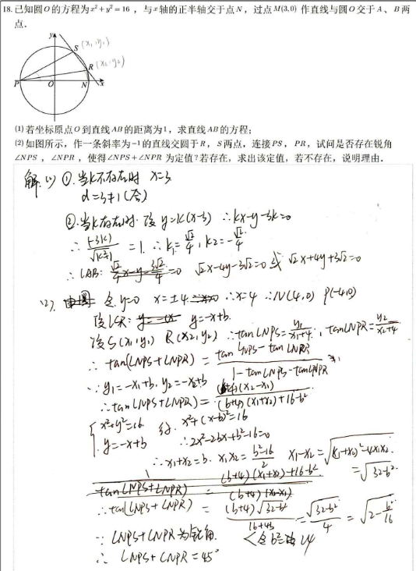

 | 步骤9

 | 步骤10

 | 步骤11

 | 步骤12

 | 步骤13

 | 步骤14

 | 步骤15

 | 步骤16

第2题
题目 | 学生步骤行 | 学生作答 | 块批改结果 | 块错因 | 块基础错因 | 总分 | 学生得分 | 思路总结
 | 步骤1 |  |  |  |  | 12 |  | 第（1）题

标答 | 步骤2 |  |  |  |  |  |  | 第（2）题

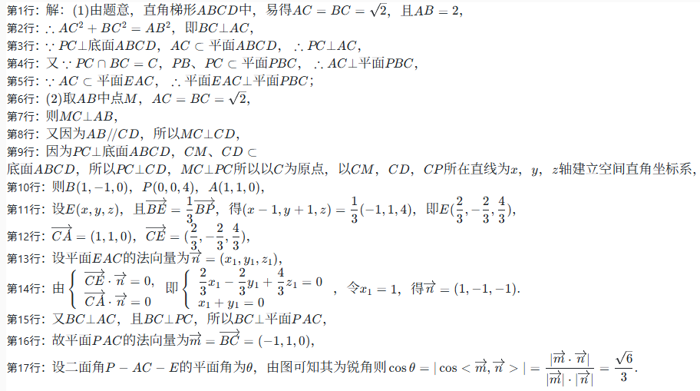

 | 步骤3

 | 步骤4

学生答题卡 | 步骤5

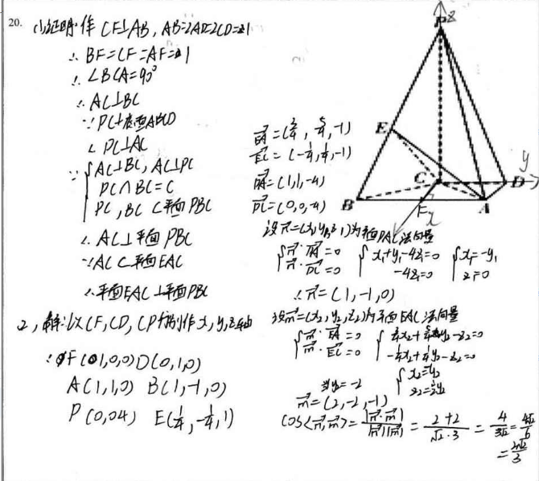

 | 步骤6 | 

 | 步骤7

 | 步骤8

 | 步骤9

 | 步骤10

 | 步骤11

 | 步骤12

 | 步骤13

 | 步骤14

 | 步骤15

 | 步骤16

 | 步骤17 | 

 | 步骤18

 | 步骤19

 | 步骤20 | 

 | 步骤21 | 

 | 步骤22

 | 步骤23

第3题
题目 | 学生步骤行 | 学生作答 | 块批改结果 | 块错因 | 块基础错因 | 总分 | 学生得分 | 思路总结
 | 步骤1 |  |  |  |  | 12 |  | 第（1）题

标答 | 步骤2 |  |  |  |  |  |  | 第（2）题

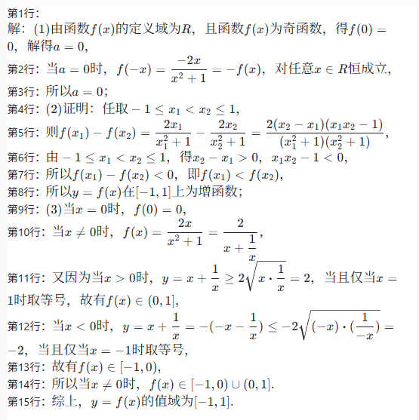

 | 步骤3 |  |  |  |  |  |  | 第（3）题

 | 步骤4

 | 步骤5

 | 步骤6

学生答题卡 | 步骤7

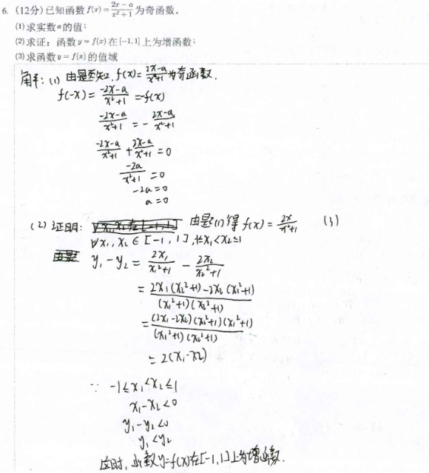

 | 步骤8

 | 步骤9

 | 步骤10

 | 步骤11

 | 步骤12

 | 步骤13

 | 步骤14

 | 步骤15

 | 步骤16

第4题
题目 | 学生步骤行 | 学生作答 | 块批改结果 | 块错因 | 块基础错因 | 总分 | 学生得分 | 思路总结
 | 步骤1 |  |  |  |  | 12 |  | 第（1）题

标答 | 步骤2 |  |  |  |  |  |  | 第（2）题

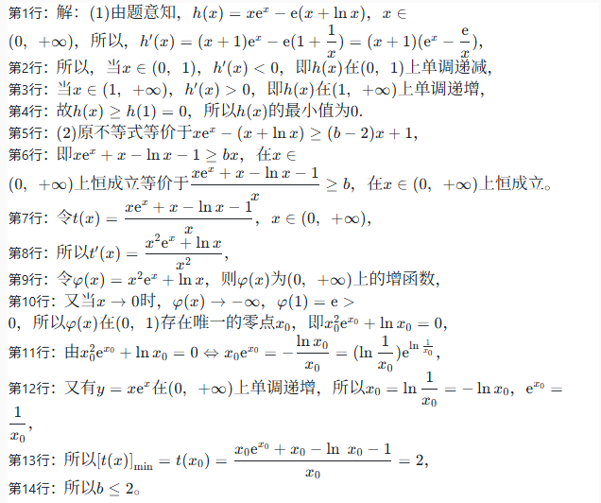

 | 步骤3

 | 步骤4

 | 步骤5

学生答题卡 | 步骤6

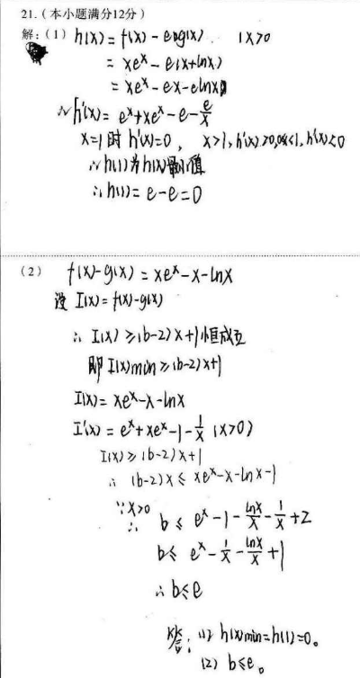

 | 步骤7

 | 步骤8

 | 步骤9

 | 步骤10

 | 步骤11

 | 步骤12

 | 步骤13

 | 步骤14

 | 步骤15

 | 步骤16

 | 步骤17

第5题
题目 | 学生步骤行 | 学生作答 | 块批改结果 | 块错因 | 块基础错因 | 总分 | 学生得分 | 思路总结
 | 步骤1 |  |  |  |  | 12 |  | 第（1）题

标答 | 步骤2 |  |  |  |  |  |  | 第（2）题

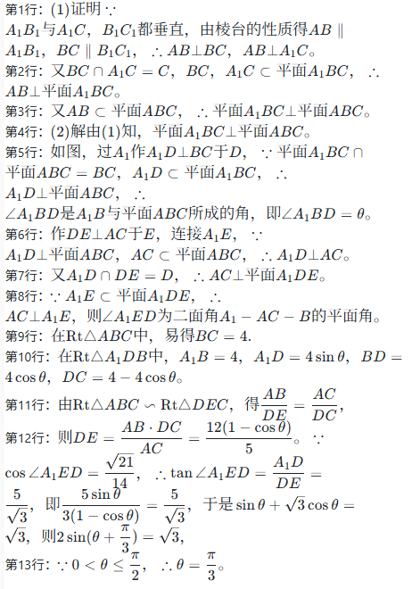

 | 步骤3

 | 步骤4

 | 步骤5

 | 步骤6

 | 步骤7

学生答题卡 | 步骤8

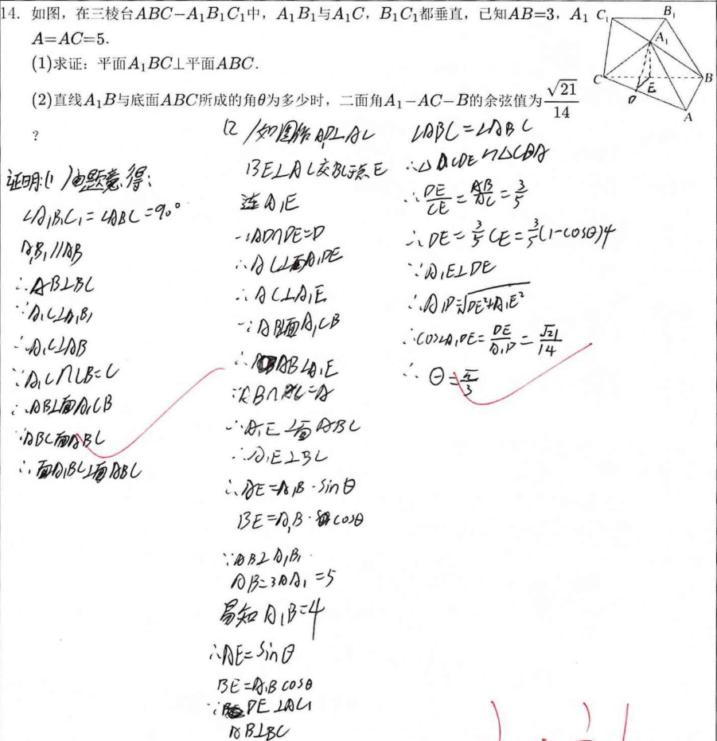

 | 步骤9

 | 步骤10

 | 步骤11

 | 步骤12

 | 步骤13

 | 步骤14

 | 步骤15

 | 步骤16

 | 步骤17

 | 步骤18

 | 步骤19

 | 步骤20

 | 步骤21

 | 步骤22

 | 步骤23

 | 步骤24

 | 步骤25

 | 步骤26

 | 步骤27

 | 步骤28

 | 步骤29

 | 步骤30

